1
探路者控股集团股份有限公司 成本核价单
款式图 | 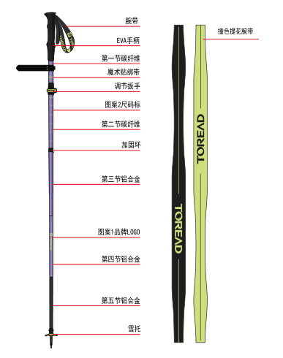 |  | 品名 | 喀纳碳纤维折叠登山杖 | 开发季： |  | 样品码
 |  |  | 款号 | 703 | 报价工厂： | 三敏金属 | 报价日期 | 2025.5.21
 |  |  | 设计师： | 吕勇 | 性别
 |  |  | 开发员： | 赵建飞 | 工厂开发员
 | 面里料：
序号 | 物料名称规格 | 应用部位 | 规格 |  | 采购信息
 |  |  | 幅宽(cm) | 数量（个） | 单耗(米) | 单价(元/米) | 金额(元) | 供应商
1 | 碳素3k管子 18 16两节 | 仗身 | 18✖️27.5 | 1 |  |  | ￥6.50
2 |  |  | 16✖️28.2 | 1 |  |  | ￥6.30
3 | 7075铝管三节 |  | 14✖️27.3 | 1 |  |  | ￥1.50
4 |  |  | 14✖️28 | 1 |  |  | ￥1.50
5 |  |  | 14✖️25.5 | 1 |  |  | ￥1.30
6 | 全段eva |  |  | 1 |  |  | ￥5.20
 | 双面织带 |  |  | 1 |  |  | ￥1.25
7 | 防脱落外锁16 |  |  | 1 |  |  | ￥2.50
面里料合计 |  |  |  |  |  |  | ￥26.05
 | 辅料：
1 | 弹扣弹珠限位件 |  |  | 1组 |  |  | ￥1.20
2 | 铝环，凯芙拉绳和软管 |  |  | 1组 |  |  | ￥2.50
3 | 耐磨钨钢仗尖塑料仗件 |  |  | 1组 |  |  | ￥1.40
4 | 泥拖 |  |  |  |  |  | ￥0.30
5 | 哑光耐脏脚套 |  |  |  |  |  | ￥0.40
6 | 碳素连接件和塞头2个 |  |  | 2个 |  |  | ￥4.60
辅料合计 |  |  |  |  |  |  | ￥10.40
 | 辅助工艺：
1 | 吊卡 |  |  |  |  |  | ￥0.50
2 | 纸箱 |  |  |  |  |  | ￥0.40
3 | 内盒 |  |  |  |  |  | ￥1.30
4 | 收纳袋 |  |  |  |  |  | ￥2.50
5
辅助工艺合计 |  |  |  |  |  |  | ￥4.70
 | 包装与其它成本
 | 铝材倒角6次 一根2次 |  |  |  |  |  | ￥0.60
 | 抽漆底漆带颜色，最后哑光漆 |  |  |  |  |  | ￥2.40
 | 丝印 |  |  |  |  |  | ￥0.80
 | 抛光，磨管，去油 |  |  |  |  |  | ￥1.20
包装与其它成本合计 |  |  |  |  |  |  | ￥5.00
 | LOP（加工费、利润、运费、检测费等）
1 | 组装，全检2次，包装 |  |  |  |  |  | ￥4.00
2 | 运费 |  |  |  |  |  | ￥0.50
3 | 税 |  |  |  |  |  | ￥5.90
4 | 利润 |  |  |  |  |  | ￥4.00
LOP合计 |  |  |  |  |  |  | ￥14.40
成本总计 |  |  |  |  |  |  | ￥60.55
注:以上价格均含13%增值税

